상품제안서
컬러배색 마트 V넥조끼 | 상품코드: S27013

 |  |  |  |  |  |  | 02-713-8555 | www.synergygift.co.kr
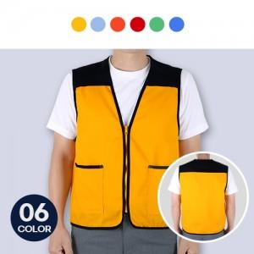

【상세/제작정보】

【인쇄/포장옵션】 | 실크, 자수, 풀칼라 / OPP(비닐)

【공급단가】 | 수량 | 50~ | 100~ | 500~ | 1,000~ | 2,000~
*VAT별도 | M~2XL | 11,470원 | 11,050원 | 10,620원 | 10,200원 | 9,940원
 | 3XL | 12,150원 | 11,700원 | 11,250원 | 10,800원 | 10,530원

【상품 URL】 | https://www.synergygift.co.kr:443/src/goods_detail.php?gdno=27013

